Trang_bìa
Posts and Telecommunications Institute of Technology |  |  |  |  |  |  | Thiết kế |  | Tài liệu phát triển |  | Tên hệ thống |  | Quản Lý Thuê Xe |  |  |  | Người tạo |  | Ngày tạo
 |  |  |  |  |  |  |  |  |  |  |  |  |  |  |  |  | Người cập nhật |  | Ngày cập nhật
 |  |  |  |  |  |  |  |  |  |  | Màn hình (ID) |  | DetailCar |  | Màn hình (Tên) |  | Trang chi tiết xe

 | QUAN LY THUE XE Tài liệu phát triển hệ thống

 | Version 1.0

 |  |  |  |  |  |  |  |  |  | 1. Mục đích |  |  | 7. Giao diện màn hình
 |  |  |  |  |  |  |  |  |  | 2. Giới hạn hoạt động |  |  | 8. Danh sách hạng mục
 |  |  |  |  |  |  |  |  |  | 3. Giới hạn hệ thống |  |  | 9. Khái quát chức năng
 |  |  |  |  |  |  |  |  |  | 4. Chức năng liên quan |  |  | 10. Xử lý chi tiết
 |  |  |  |  |  |  |  |  |  | 5. Không bao gồm
 |  |  |  |  |  |  |  |  |  | 6. Sơ đồ

Posts and Telecommunications Institute of Technology |  |  |  |  |  |  | Thiết kế |  | Tài liệu phát triển |  | Tên hệ thống |  | Quản Lý Thuê Xe |  |  |  | Người tạo |  | Ngày tạo
 |  |  |  |  |  |  |  |  |  |  |  |  |  |  |  |  | Người cập nhật |  | Ngày cập nhật
 |  |  |  |  |  |  |  |  |  |  | Màn hình (ID) |  | DetailCar |  | Màn hình (Tên) |  | Trang chi tiết xe

 | Lịch sử chỉnh sửa

 | Ver |  | Ngày cập nhật |  |  | Nội dung cập nhật |  |  |  |  |  |  | Người cập nhật
 |  |  |  |  |  |  |  |  |  |  |  |  |  | Ngày duyệt |  | Người duyệt |  | Ngày duyệt |  | Người duyệt

Posts and Telecommunications Institute of Technology |  |  |  |  |  |  | Thiết kế |  | Tài liệu phát triển |  | Tên hệ thống |  | Tìm kiếm việc và người giúp việc |  |  |  | Người tạo |  | Ngày tạo
 |  |  |  |  |  |  |  |  |  |  |  |  |  |  |  |  | Người cập nhật |  | Ngày cập nhật
 |  |  |  |  |  |  |  |  |  |  | Màn hình (ID) |  | DetailCar |  | Màn hình (Tên) |  | Trang chi tiết xe

 | 1. Mục đích
 |  | - Dùng để người dùng xem thông tin chi tiết xe, và gửi yêu cầu thuê xe
 |  | - Khách hàng nhập các yêu cầu thuê xe như ngày thuê ngày trả và gửi yêu cầu thuê xe lên hệ thống để Kế toán xét duyệt
 |  | - Sau khi nhấn nút Gửi Yêu Cầu, trường hợp phát sinh lỗi thì hiển thị thông báo lỗi, ngược lại di chuyển đến trang danh sách xe đang cho thuê trên hệ thống

 | 2. Giới hạn hoạt động
 |  | Không có

 | 3. Giới hạn hệ thống
 |  | Không có

 | 4. Chức năng liên quan
 |  | Không có

 | 5. Không bao gồm
 |  | Không có

Posts and Telecommunications Institute of Technology |  |  |  |  |  |  | Thiết kế |  | Tài liệu phát triển |  | Tên hệ thống |  | Quản Lý Thuê Xe |  |  |  | Người tạo |  | Ngày tạo
 |  |  |  |  |  |  |  |  |  |  |  |  |  |  |  |  | Người cập nhật |  | Ngày cập nhật
 |  |  |  |  |  |  |  |  |  |  | Màn hình (ID) |  | DetailCar |  | Màn hình (Tên) |  | Trang chi tiết xe

Trang chi tiết xe
 | 6. Sơ đồ

Trang danh sách xe

Trang chủ

Customer

 | Table

 |  |  | № | Loại | Tên |  |  |  |  |  | I/O | Ghi chú
 |  |  | 1 | M | User |  |  | Table quản lý user |  |  | O
 |  |  | 2
 |  |  | 4
 |  |  | 5
 |  |  | 6
 |  |  | 7
 |  |  | 8
 |  |  | 9
 |  |  | 10

 |  |  |  | ※ Loại (M: Master / T: Transaction table / Ⅰ: INI file / W: work table / V: view / S: stored procedures / L: SQL loader / F: file)

Thiết_kế
Posts and Telecommunications Institute of Technology |  |  |  |  |  |  | Thiết kế |  | Tài liệu phát triển |  |  |  | Tên hệ thống |  |  | Quản Lý Thuê Xe |  |  |  |  | Người tạo |  | Ngày tạo
 |  |  |  |  |  |  |  |  |  |  |  |  |  |  |  |  |  |  |  |  | Người cập nhật |  | Ngày cập nhật
 |  |  |  |  |  |  |  |  |  |  |  |  | Màn hình (ID) |  |  | ForgotPassword |  | Màn hình (Tên) |  |  | Quên mật khẩu

 | 7. Giao diện màn hình
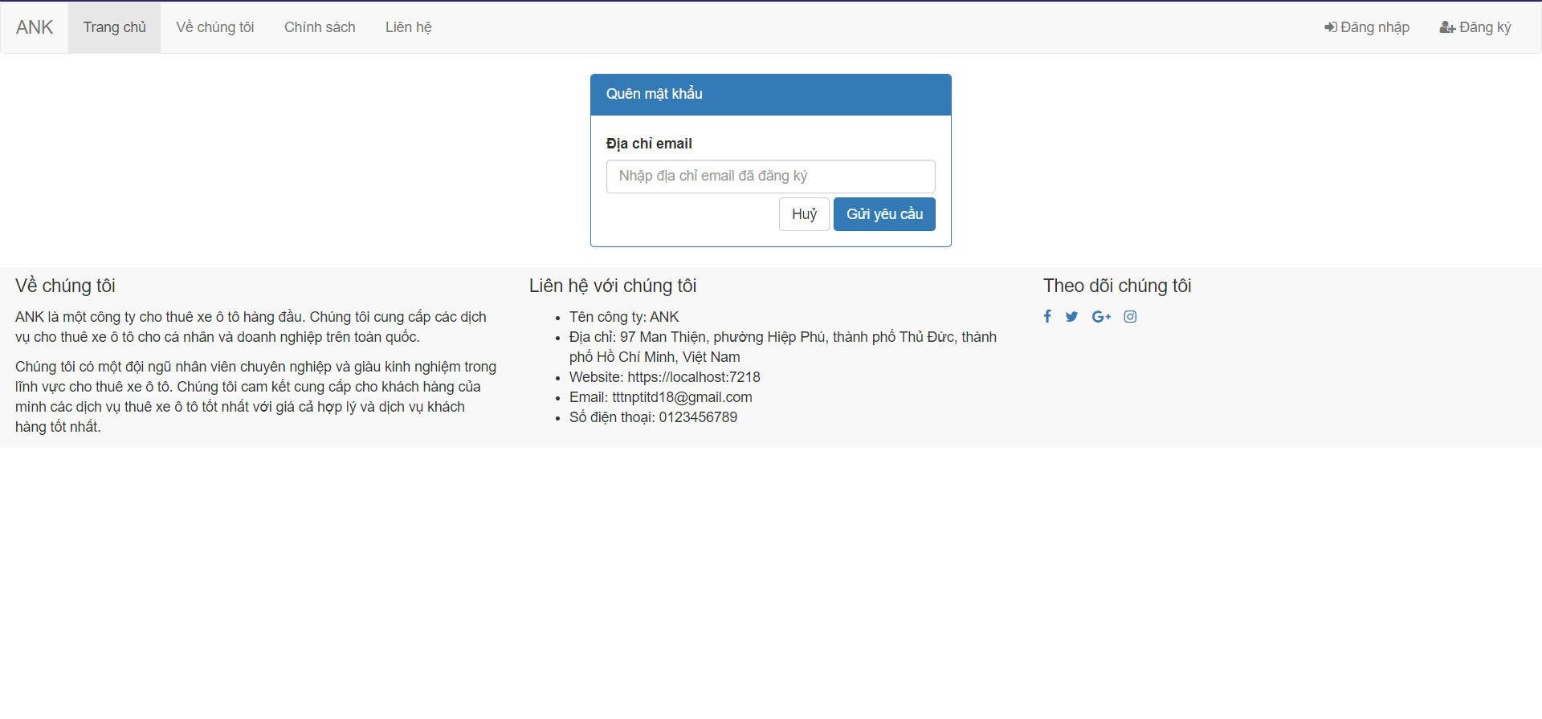

Posts and Telecommunications Institute of Technology |  |  |  |  |  |  | Thiết kế |  | Tài liệu phát triển |  |  |  | Tên hệ thống |  |  | Quản Lý Thuê Xe |  |  |  |  | Người tạo |  | Ngày tạo
 |  |  |  |  |  |  |  |  |  |  |  |  |  |  |  |  |  |  |  |  | Người cập nhật |  | Ngày cập nhật
 |  |  |  |  |  |  |  |  |  |  |  |  | Màn hình (ID) |  |  | ForgotPassword |  | Màn hình (Tên) |  |  | Quên mật khẩu

 | 8. Danh sách hạng mục

 |  | [Vùng nhập]
 |  | № | Tên hạng mục |  |  |  | Loại dữ liệu | Độ dài |  | Bắt buộc |  | I/O | Control |  | Format |  | Ghi chú
 |  | 1 | Email |  |  |  | String |  |  |  | Y | In | TextInput |  | email

 |  | [Vùng nút]
 |  | № | Tên hạng mục |  |  |  |  | Control |  |  |  |  |  | Ghi chú
 |  | 1 | Gửi yêu cầu |  |  |  |  | Button

Posts and Telecommunications Institute of Technology |  |  |  |  |  |  | Thiết kế |  | Tài liệu phát triển |  |  |  | Tên hệ thống |  |  | Tìm kiếm việc và người giúp việc |  |  |  |  | Người tạo | TrungNH | Ngày tạo | 2018-01-10
 |  |  |  |  |  |  |  |  |  |  |  |  |  |  |  |  |  |  |  |  | Người cập nhật |  | Ngày cập nhật
 |  |  |  |  |  |  |  |  |  |  |  |  | Màn hình (ID) |  |  | Login |  | Màn hình (Tên) |  |  | Màn hình đăng nhập

 | 9. Khái quát chức năng
 |  | (1) Hiển thị ban đầu
 |  |  | 1. Hiển thị trang ở trạng thái ban đầu

 |  | (2) Xử lý gửi yêu cầu thuê xe
 |  |  | 1. Nhấn nút Gửi Yêu Cầu thì thực hiện xử lý gửi mail reset mật khẩu
 |  |  | - Nếu email sai thì thông báo khách hàng không tồn tại
 |  |  | - Nếu email hợp lệ thì thông báo Vui lòng kiểm tra email để lấy lại mật khẩu

Posts and Telecommunications Institute of Technology |  |  |  |  |  |  | Thiết kế |  | Tài liệu phát triển |  |  |  | Tên hệ thống |  |  | Quản Lý Thuê Xe |  |  |  |  | Người tạo |  | Ngày tạo
 |  |  |  |  |  |  |  |  |  |  |  |  |  |  |  |  |  |  |  |  | Người cập nhật |  | Ngày cập nhật
 |  |  |  |  |  |  |  |  |  |  |  |  | Màn hình (ID) |  |  | DetailCar |  | Màn hình (Tên) |  |  | Chi tiết thông tin xe

 | 10. Xử lý chi tiết
 |  | (1) Hiển thị ban đầu
 |  |  | 1. Thực hiện khởi tạo màn hình ban đầu

 |  |  |  | [Vùng nhập]
 |  |  |  | № | Tên hạng mục |  |  | Nội dung hiển thị |  |  |  |  |  |  |  |  | Giá trị |  |  | Sử dụng |  | Ghi chú
 |  |  |  | 1 | Email |  |  | Email |  |  |  |  |  |  |  |  | Blank |  |  | Có thể

 |  |  |  | [Vùng nút]
 |  |  |  | № | Tên hạng mục |  |  | Nội dung hiển thị |  |  |  |  |  |  |  |  | Giá trị |  |  | Sử dụng |  | Ghi chú
 |  |  |  | 1 | Gửi yêu cầu quên mật khẩu |  |  | Gửi yêu cầu |  |  |  |  |  |  |  |  |  |  |  | Có thể

 |  | (2) Xử lý gửi yêu cầu quên mật khẩu
 |  |  | 1. Nhấn nút button Gửi Yêu Cầu để thực hiện xử lý
 |  |  | 2. Xử lý check
 |  |  |  | a. Check hạng mục
 |  |  |  | № | Tên hạng mục |  |  | Nội dung check |  |  |  |  |  |  |  |  |  |  | Message
 |  |  |  | 1 | Email |  |  | Trường hợp chưa nhập, báo lỗi |  |  |  |  |  |  |  |  |  |  | Vui lòng nhập email

 |  |  | 3. Xử lý gửi yêu cầu

 |  |  |  | a. Gọi tới AuthController action ResetPassword
 |  |  |  |  | Câu truy vấn: AuthService.ResetPasswordAsync(Email)
 |  |  |  |  | - Nếu thành công: thì gửi thông báo Vui lòng kiểm tra email để lấy lại mật khẩu
 |  |  |  |  | - Nếu thất bại: thông báo tại trang này
 |  |  |  | Thông báo |  | Trường hợp |  |  |  |  |  |  |  |  |  |  |  |  | Message Code
 |  |  |  | SUCCESS |  | Gửi mail reset mật khẩu thành công |  |  |  |  |  |  |  |  |  |  |  |  | FORGOTPW_SUCCESS
 |  |  |  | FAIL |  | Email không tồn tại |  |  |  |  |  |  |  |  |  |  |  |  | FORGOTPW_FAIL

